ムービーフロー
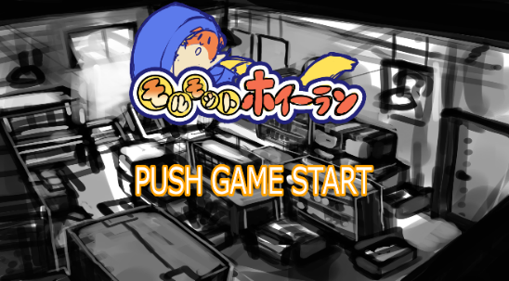
モルモットホイーラン_仕様書_ムービー

仕様書：ムービーフロー

トップページ
 | ムービーフロー
ムービーフロー

ムービーリソース | 
ゲーム起動
ムービーイメージ

ムービー画面

ゲームスタートボタンを押す
(ABXY十字キー)
または15秒経過する

FI

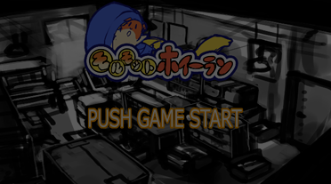

徐々に薄暗くなる

徐々に明るくなる

FO

タイトル画面

ムービーイメージ
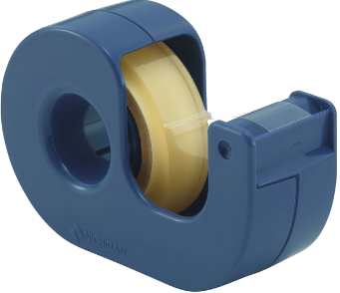
モルモットホイーラン_仕様書_ムービー

仕様書：ムービーイメージ

トップページ
 | ムービーイメージ
ムービーフロー

ムービーリソース |    
ムービー中にボタンを押下するとスキップ
することが可能。
モルモットが走っている。(3秒)
ムービーイメージ

スキップした場合は画面が暗くなり、タイトルシーンへ遷移する。

足場が無くなりジタバタする。(2秒)

回転しながら落下する。(3秒)

セロハンテープに閉じ込められる(4秒)

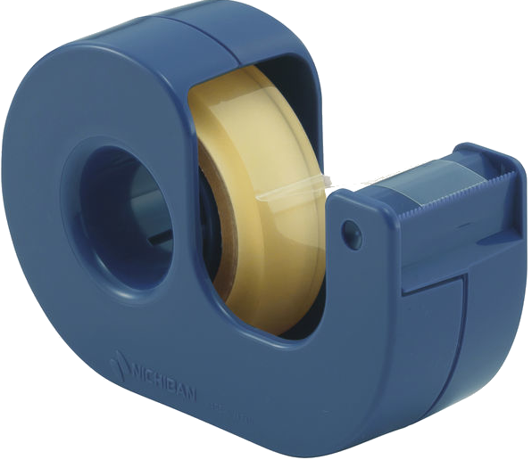

セロハンテープは倒れた状態で配置されている。
セロハンテープの円状にモルモットが落ちて
入る。

カメラが少し遠ざかる。(3秒)

